상품제안서
CJ 스팸 복합1호 선물세트 | 상품코드: S43159

 |  |  |  |  |  |  | 02-713-8555 | www.synergygift.co.kr
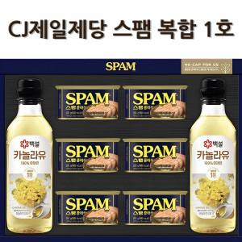

【상세/제작정보】

【인쇄/포장옵션】 | 스티커 / 종이케이스+쇼핑백

【공급단가】 | 수량 | 10~ | 50~ | 100~ | 300~ | 500~
*VAT별도 | 단가 | 27,300원 | 26,230원 | 25,150원 | 24,510원 | 23,860원

【상품 URL】 | https://www.synergygift.co.kr:443/src/goods_detail.php?gdno=43159

